S6需求
独立产品分类 | 一级模块 | 二级模块 | 三级模块 | 提出人 | 功能描述 | 截图 |  | 禅道单号 | SA | 需求澄清时间 | 上线时间
指标工具 | 指标管理 | 指标定义 | / | 史禹 | 页面无法一步返回首页（比如指标管理） |  |  |  | 邹敏茜 | 2026-05-27 | 2026-06-30
 |  | 指标详情 | 指标血缘 | COE团队 | 指标血缘支持直接展示指标的计算口径，而非用户自行编写的业务口径 |  |  |  | 邹敏茜 | 2026-05-27 | 2026-06-30
 |  |  | / | 史禹 | 无法区分哪张表是模型表维度管理与指标定义，数据源选择， icon | 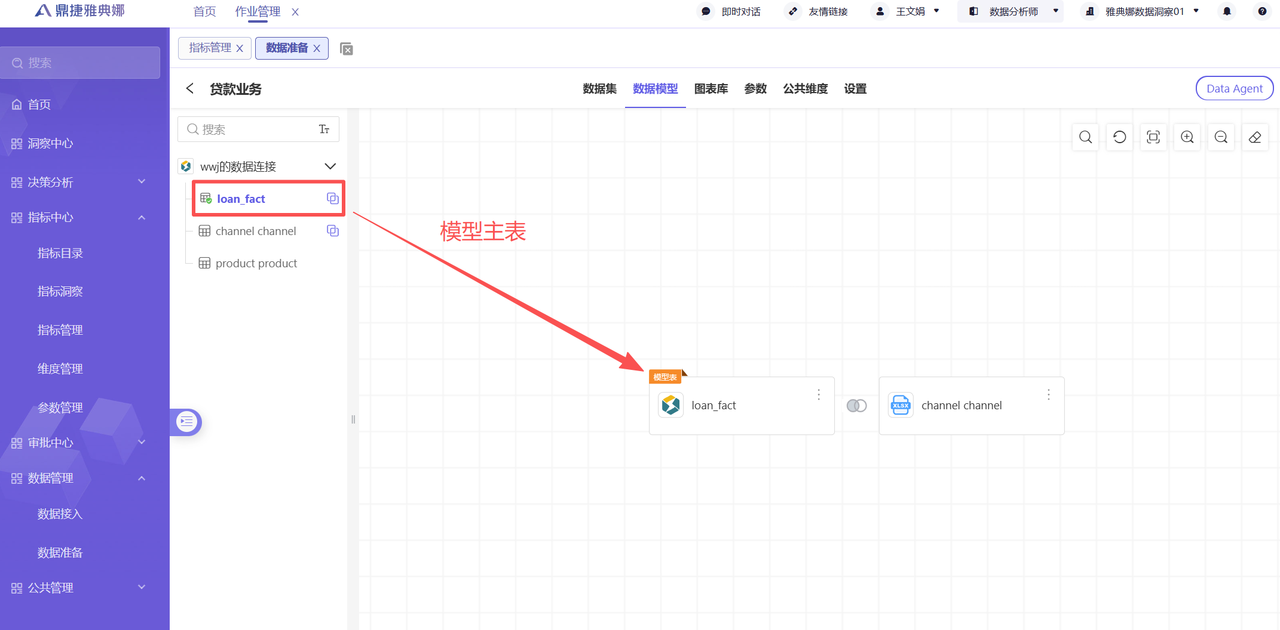 | 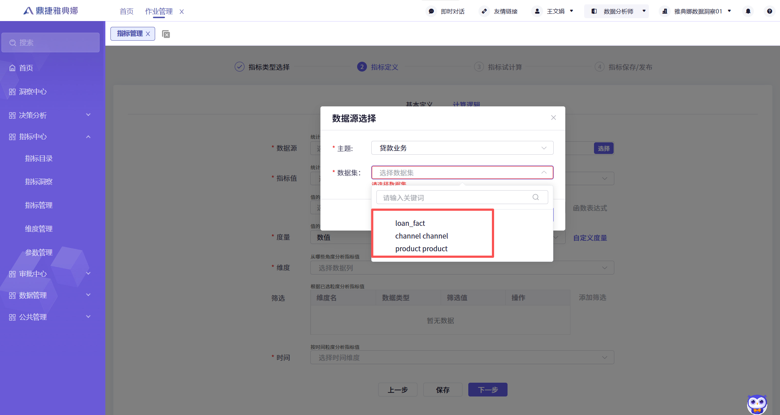 |  | 邹敏茜 | 2026-05-27 | 2026-06-30
 |  | 版本管理 |  | 史禹 | 支持指标版本回退、版本比对 |  |  |  | 邹敏茜 | 2026-05-27 | 2026-06-30

 |  |  |  |  |  | 原型图+PRD
 |  |  |  |  |  | UX设计稿 | 2026-05-15
 |  |  |  |  |  | 产品团队 内审 | 2026-05-22 | 参与者：PO 架构师（前端、后端） SM
 |  |  |  |  |  | 需求澄清，面向研发 | 2026-05-27
 |  |  |  |  |  | 研发（需求沟通）
 |  |  |  |  |  | 验收 | 2026-06-30

